変状面積算出方法
変状面積算出方法

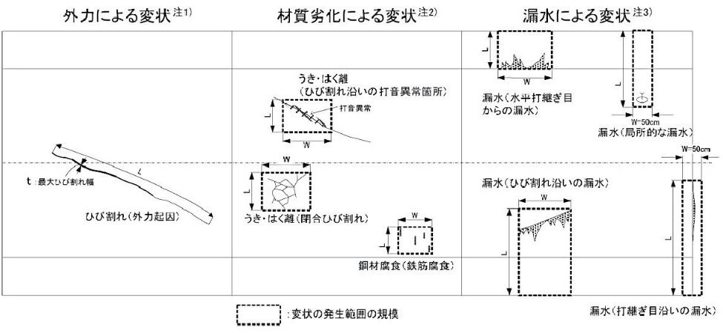

注1）外力による変状：ひび割れや圧ざの場合は変状の寸法を記録する。
例）ひび割れ：長さ（L）×最大ひび割れ幅（t）を記録する。 変形，移動，沈下：数値的な記載が可能な場合のみ記載する。
注2）材料劣化による：打音異常
例）うき，はく離（閉合ひび割れ）：変状範囲を包括する寸法（L×W） うき，はく離（ひび割れ沿い）：打音異常箇所を包括する寸法（L×W） 鋼材腐食（鉄筋腐食）：一括した対策が適当と考えられる範囲を包括する寸法（L×W）
注3）漏水による変状：漏水発生範囲を包括し，垂れ下がりの可能性がある側壁下端まで含めた寸法を，L×Wで記録する。打継ぎ目地沿いの 漏水については目地を跨いだ50cm幅を横幅とする。

様式B
■定期点検記録様式 トンネル変状・異常箇所写真位置図 【様式B】 |  |  |  |  |  |  |  |  |  |  | トンネルID
フリガナ |  |  |  | 路線名 |  |  | 管理者名 |  |  |  | 緊急輸送道路
名 称 |  |  |  |  |  |  |  |  |  |  | 代替路の有無
所在地 |  | 自 |  | 定期点検業者 |  |  |  | 定期点検年月日 |  |  | トンネル延長 | L= | 0 | ｍ
 |  | 至 |  | 定期点検者名 |  |  |  |  |  |  | ﾄﾝﾈﾙの分類
起点 | 緯度 |  | 変状・異常 箇所数合計 | トンネル 本体工 | 材質劣化 | Ⅱ | Ⅲ |  | Ⅳ | トンネル毎 の健全性 |  | 附属物の 取付状態 | ◯ （応急措置後）

 | 経度
 |  |  |  |  | 漏水 | Ⅱ | Ⅲ |  | Ⅳ

終点 | 緯度 |  |  |  |  |  |  |  |  |  |  |  | ✕

 |  |  |  |  | 外力 | Ⅱ | Ⅲ |  | Ⅳ |  |  |  |  |  | 0
 | 経度

トンネル変状・異常箇所写真位置図

写真番号の記載例
本体工の変状：写真-【覆工スパン番号】-【変状番号】
附属物の異常：写真-【覆工スパン番号】-【異常番号】
 |  |  |  |  |  |  |  |  | 注１：本位置図は、見下げた状態で記載すること。 注２：覆工スパン番号は横断目地毎(矢板工法の場合は上半アーチ の横断目地毎)に設定すること。 注３：写真番号に付する変状番号は、各覆工スパンの変状に対して新た に確認された場合は順次追加していくこと。 注４：横断目地の変状は前の覆工スパン番号で計上すること。 注５：１枚に収まらない場合は、複数枚に分けて作成すること。

 | ※1 トンネル本体工の変状数は、材質劣化、漏水に起因するものは変状単位で、外力に起因するものはスパン単位で計上すること。
 | ※2 本体工の変状に対しては、健全性の判定区分Ⅱ～Ⅳについて表記すること。なお、初回点検（H26以降）以降に、措置が行われた結果、
 | Ⅰと判定された箇所についても記載すること。
 | ※3 附属物の取付状態の○欄については、応急措置前に判定区分×とした箇所のうち応急措置により○判定とした箇所の数を記入すること。
 | ※4 附属物の異常番号は、本体工と番号が重複しないよう101番以降とする等の配慮を行い、分かりやすく記録すること。

(参考)リスト
様式A～B
トンネルの分類 | トンネル工法 | 緊急輸送路 | 代替路
陸上トンネル（掘進工法） | 山岳トンネル工法（NATM） | 有 | 有
陸上トンネル（開削工法） | 矢板工法 | 無 | 無
陸上トンネル（その他） | 開削工法
水底トンネル（掘進工法） | シールド工法
水底トンネル（沈埋工法） | その他
水底トンネル（開削工法）
水底トンネル（その他）

様式C-1-1(本体工)、C-2、D-1-1、D-3 |  |  |  |  |  |  |  |  | 様式C-2
対象箇所 | 部位区分 | 変状区分 | 変状種類 | 対策区分 | 健全性 | 調査の要否 | 措置の要否 | 実施有無 | 対策区分の判定 | 健全性
覆工・坑門 | アーチ（右側） | 外力 | 圧ざ | Ⅰ | Ⅰ | 要 | 要監視 | 未 | Ⅰ | Ⅰ
内装板 | アーチ（左側） | 材質劣化 | ひび割れ | Ⅱa | Ⅱ | 否 | 要対策 | 済 | Ⅱa | Ⅱ
天井板 | アーチ（天端） | 漏水 | うき・はく離 | Ⅱb | Ⅲ |  | 否 | 継続 | Ⅱb | Ⅲ
覆工・坑門
路面 | アーチ（全周） |  | 変形、移動 | Ⅲ | Ⅳ |  |  |  | Ⅲ | Ⅳ
その他 | 側壁（右側） |  | 沈下 | Ⅳ | － |  |  |  | Ⅳ
 | 側壁（左側） |  | 補強・補修材の破損 | －
外力
 | 横断目地（右側） |  | その他 |  |  |  |  |  | 様式D-3
 | 横断目地（左側）
 | 横断目地（天端）
 | 横断目地（全周） |  | ひび割れ
 | 水平打ち継ぎ目（右側） |  | うき・はく離
 | 水平打ち継ぎ目（左側） |  | 鋼材腐食
 | 面壁・妻壁等 |  | 巻厚の不足または減少，背面空洞
材質劣化
 | その他 |  | 補強・補修材の破損
 |  |  | その他
内装板
 | 側壁
 | その他 |  | 漏水
 |  |  | 氷盤
 | 車道側 |  | つらら,側氷
天井版
 | ダクト側 |  | 滞水
 | その他 |  | 土砂流出
漏水
 |  |  | 補強・補修材の破損
 | 車道 |  | その他
 | 歩道
 | 監査歩路
路面
 | 監視員通路
 | 側溝
 | その他
その他
 | その他

様式C-1-2（附属物）、D-1-2
施設の内訳 | 対象箇所 | 部位区分 | 異常の種類 | 異常判定区分 | 実施有無
照明施設 | 灯具 | 附属物本体 | 破断 | ○ | 未
換気施設 | ケーブル類 | 取付部材 | 緩み，脱落 | × | 済
非常用施設 | その他 | ボルト・ﾅｯﾄ・アンカー類 | 腐食 |  | 継続
その他施設 |  |  | 変形，欠損
 | ジェットファン |  | 亀裂
 | VI計 |  | がたつき
 | CO計
 | 風向風速計
 | その他

 | 通話型通報設備
 | 操作型通報設備
 | 自動通報設備
 | 警報表示版
 | 点滅灯
 | 音信号発生器
 | 消火器
 | 消火栓設備
 | 誘導表示施設
 | 給水栓設備
 | 無線通信補助設備
 | 避難情報提供設備
 | 監視設備(CCTV)
 | その他

 | 標識
 | 天井板取付部材
 | 内装板取付部材
 | 吸音板
 | その他

